データ入力項目
 | 名刺代わりに 入力可能項目一覧

 | 秋田大学
 | 理事用カードデザイン案
 | 2026-04-06

 | 必要に応じて空欄にしてください。必須項目は4か所のみになります。以下から動作のサンプルをご確認ください。
 | サンプルページ | https://meishigawarini.com/receive/20260406055813nbd-7724360d-dc10-4ac2-95fe-3aa46002ed9a |  |  |  |  |  | 画像表示イメージ（画像は左記サンプルページより抜粋）
 | PINコード： | 11037596 | (上記ページでも編集可能です，住所に配送するボタンは間違えて押下しないようお願いいたします。)

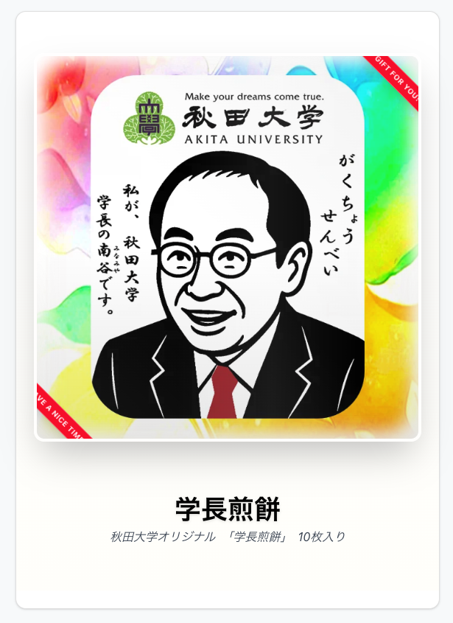
1
2
3
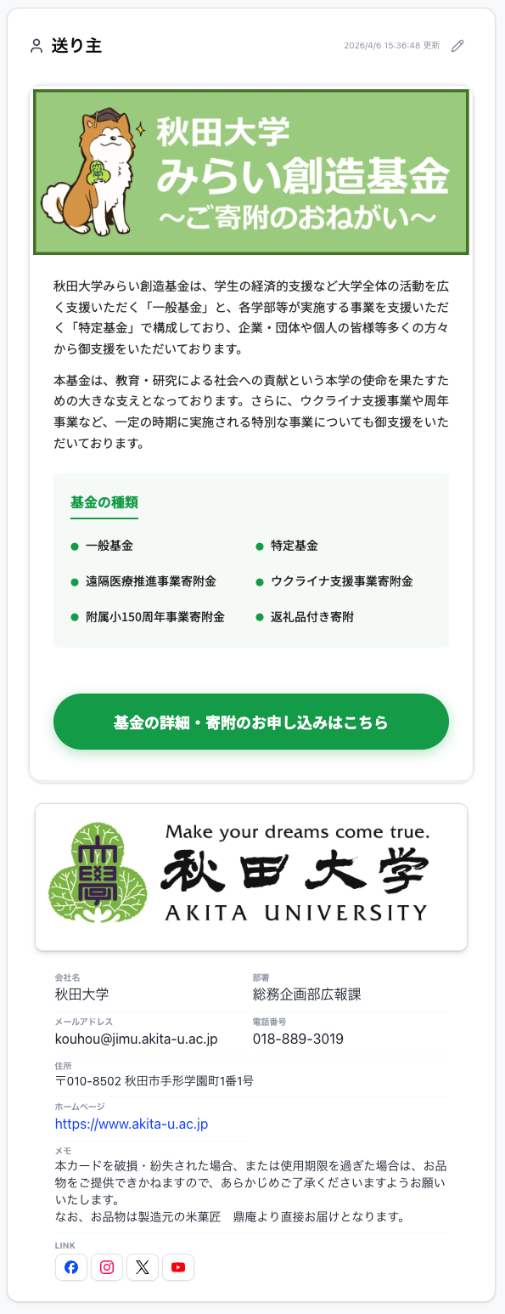
4
5
6
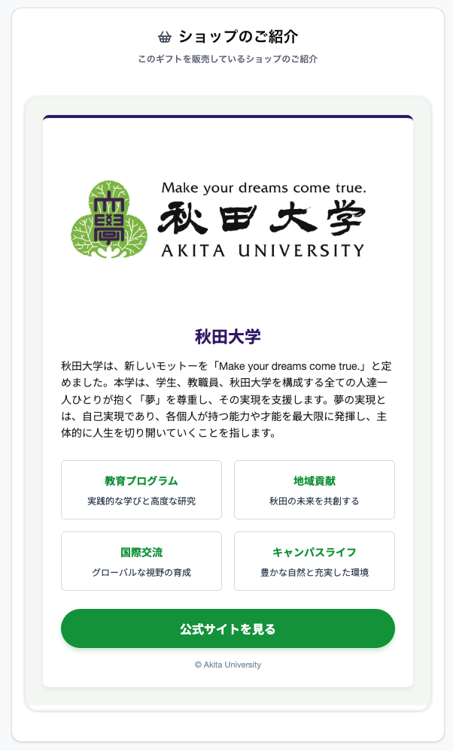
7
右図中 の場所 | 見せる対象者 | 必須 | 項目名 | 数量 | 備考 | 使用項目 | 広報課 記載内容(案)
1 | 商品に関して | 必須 | 商品画像 | 1枚 | ※1 | ○ | ※右図学長煎餅画像
2 | 商品に関して | 必須 | 商品名 | 10文字以内(目安) |  | ○ | 学長煎餅
3 | 商品に関して | 必須 | 商品概要 | ~100文字程度(目安) |  | ○ | 秋田大学オリジナル 「学長煎餅」 10枚入り
- | 商品に関して | 必須 | 有効期限 | - |  | ○ | 2027 年 3 月 31 日 23：59
4 | 送り主に関して | 任意 | ランディングページ(googlemap,youtube埋め込み可) | 1枚 | ※2 |  | ※右図寄附願い(サンプル・削除・編集可) <link rel="preconnect" href="https://fonts.googleapis.com"> <link rel="preconnect" href="https://fonts.gstatic.com" crossorigin> <link href="https://fonts.googleapis.com/css2?family=Noto+Sans+JP:wght@400;500;700&display=swap" rel="stylesheet"> <style> /* プレフィックス: .au-fund-list */ .au-fund-list-root, .au-fund-list-root * { box-sizing: border-box !important; margin: 0; padding: 0; } .au-fund-list-root { font-family: 'Noto Sans JP', sans-serif; max-width: 600px; margin: 0 auto; background-color: #ffffff; color: #333; line-height: 1.7; height: auto; border: 1px solid #eee; //border-radius: 8px; overflow: hidden; padding: 4px; } /* トップ画像 */ .au-fund-list-banner { width: 100%; } .au-fund-list-banner img { width: 100%; height: auto; display: block; } /* 説明文セクション */ .au-fund-list-body { padding: 24px; } .au-fund-list-intro { font-size: 14.5px; color: #444; text-align: justify; margin-bottom: 24px; } .au-fund-list-intro p { margin-bottom: 12px; } /* 基金名称リスト */ .au-fund-list-container { background-color: #f8fbf9; padding: 20px; border-radius: 6px; margin-bottom: 30px; } .au-fund-list-title { font-size: 16px; font-weight: 700; color: #00a859; margin-bottom: 15px; border-bottom: 2px solid #00a859; padding-bottom: 5px; display: inline-block; } .au-fund-list-items { display: grid; grid-template-columns: 1fr 1fr; gap: 10px; list-style: none; } .au-fund-list-item { font-size: 14px; font-weight: 500; padding: 4px 0; display: flex; align-items: center; } .au-fund-list-item::before { content: "●"; color: #00a859; font-size: 10px; margin-right: 8px; } /* ボトムの巨大ボタン */ .au-fund-list-cta { padding: 0 24px 32px; } .au-fund-list-btn { display: block; width: 100%; padding: 18px; background-color: #00a859; color: #ffffff; text-align: center; text-decoration: none; font-size: 18px; font-weight: 700; border-radius: 50px; box-shadow: 0 4px 15px rgba(0,
5 | 送り主に関して | 任意 | 説明画像(名刺写真・顔写真・ロゴ等) | 1枚 | ※1 |  | ※右図秋大ロゴ
6 | 送り主に関して | 任意 | 名前 | 1
6 | 送り主に関して | 任意 | 役職 | 1
6 | 送り主に関して | 任意 | 会社名 | 1 |  |  | 秋田大学
6 | 送り主に関して | 任意 | 部署 | 1 |  |  | 総務企画部広報課
6 | 送り主に関して | 任意 | メールアドレス | 1 |  |  | kouhou@jimu.akita-u.ac.jp
6 | 送り主に関して | 任意 | 電話番号 | 1 |  |  | 018-889-3019
6 | 送り主に関して | 任意 | 電話番号(直通・携帯) | 1
6 | 送り主に関して | 任意 | 住所 | 1 |  |  | 〒010-8502 秋田市手形学園町1番1号
6 | 送り主に関して | 任意 | ホームページURL | 1 |  |  | https://www.akita-u.ac.jp
6 | 送り主に関して | 任意 | メモ | ~100文字程度(目安) | 複数行可 |  | 本カードを破損・紛失された場合、または使用期限を過ぎた場合は、お品物をご提供できかねますので、あらかじめご了承くださいますようお願いいたします。 なお、お品物は製造元の米菓匠 鼎庵より直接お届けとなります。
6 | 送り主に関して | 任意 | SNSのURL-Facebook | 1 |  |  | https://www.facebook.com/@akitauniv.official
6 | 送り主に関して | 任意 | SNSのURL-Instagram | 1 |  |  | https://www.instagram.com/akitauniversity
6 | 送り主に関して | 任意 | SNSのURL-Threads | 1
6 | 送り主に関して | 任意 | SNSのURL-X | 1 |  |  | https://x.com/syudaikouhou
6 | 送り主に関して | 任意 | SNSのURL-YouTube | 1 |  |  | https://www.youtube.com/channel/UCKJwnXj7NOIiBId1paf3l1w
6 | 送り主に関して | 任意 | SNSのURL-LINE | 1
6 | 送り主に関して | 任意 | SNSのURL-TikTok | 1
6 | 送り主に関して | 任意 | ウェブサービスのURL-Eight | 1
6 | 送り主に関して | 任意 | ウェブサービスのURL-Linktree | 1
7 | 商品を扱う ショップに関して | 任意 | ランディングページ(googlemap,youtube埋め込み可) | 1枚 | ※2 |  | ※これは返礼品と同一になります．（ここを変更すると返礼品から見える画面も変更されます．）
※1 画像の推奨値: 比率: 16:9横長、解像度: 1280x720以上、対応形式: jpg, png, gif, webp
※2 ランディングページ(試供段階): HTML,CSS,画像による簡単なWebコンテンツ

カードデザイン案
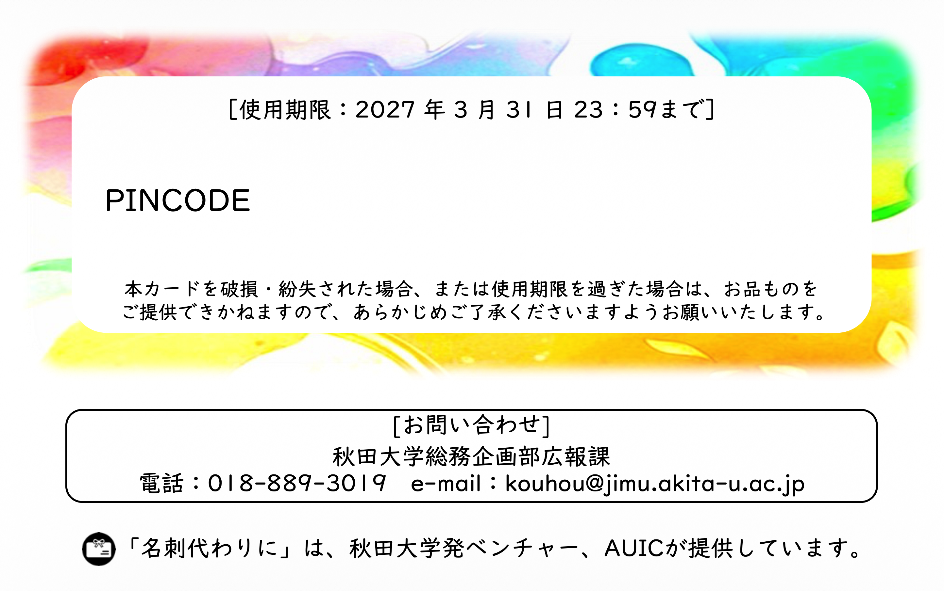
カードデザイン案（表）

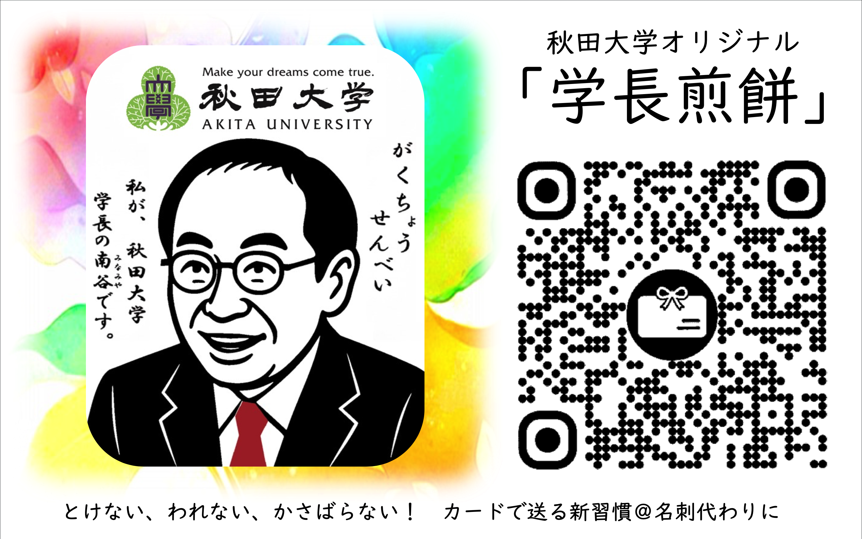

カードデザイン案（表）

